상품제안서
[보만] USB 충전식 무선모기채 | 상품코드: F20153

 |  |  |  |  |  |  | 02-412-0044 | www.easy1.co.kr
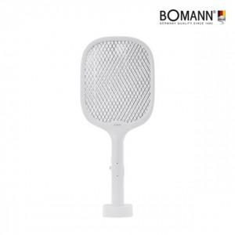 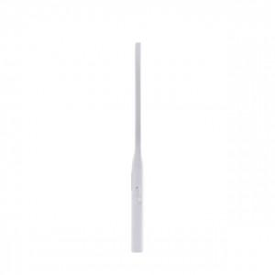 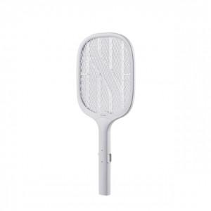

【상세/제작정보】

【인쇄/포장옵션】 | 레이저, 스티커 / 포장불가능

【공급단가】 | 수량 | 50~ | 100~ | 500~ | 1,000~ | 2,000~
*VAT별도 | 단가 | 17,130원 | 16,540원 | 15,950원 | 15,360원 | 14,770원

【상품 URL】 | http://www.easy1.co.kr/src/goods_detail.php?gdno=20153

